信用交易
融资融券市场交易数据统计（20221216）

标的证券 | 融资融券余额（亿元） | 融资余额（亿元） | 融券余额（亿元） | 融资买入额（亿元） | 融资融券规模变化（亿元） | 融资余额增幅(‰) | 融券余额增幅(%)
统计数据 | 15,664.13 | 14,718.03 | 946.10 | 495.18 | -60.68 | -3.64 | -0.73
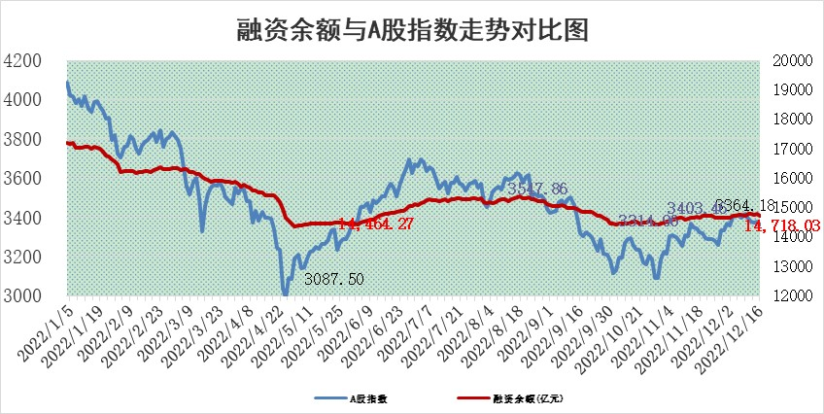

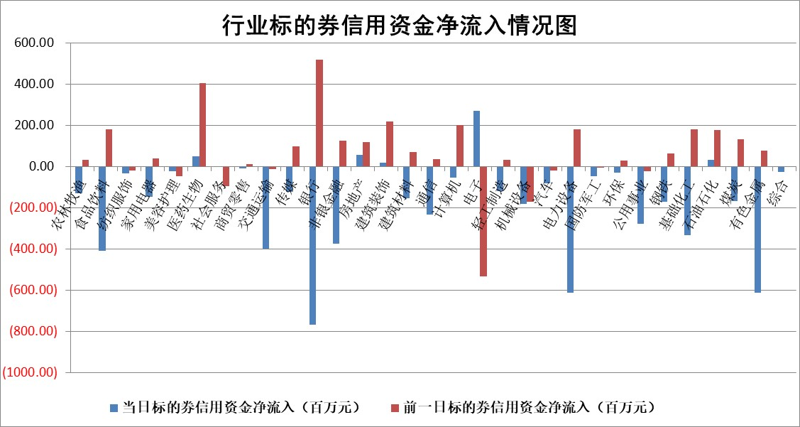

标的基金代码 | 标的基金简称 | 融资余额/市值(%) | 融资余额增幅(%) | 融资买入额/成交金额(%) | （融资余额净增额-融券余额净增额）/市值(‱) | 融券余额降幅(%) | ABS[（融资余额净增额-融券余额净增额）/市值净增额-1](%)
159902 | 华夏中小板ETF | 0.00 | 0.00 | 0.00 | 0.00 | 0.00 | 100.00
159915 | 易方达创业板ETF | 1.88 | 3.11 | 647.59 | 6.62 | 3.80 | 105.43
159919 | 嘉实沪深300ETF | 5.00 | 0.73 | 1.30 | 4.82 | 9.79 | 100.00
159920 | 华夏恒生ETF | 79.46 | -0.34 | 20.05 | -27.23 | -16.28 | 143.06
159922 | 嘉实中证500ETF | 0.34 | 0.46 | 60.62 | 0.85 | 0.11 | 102.52
159925 | 南方沪深300ETF | 0.02 | 0.00 | 0.00 | 0.00 | 0.00 | 100.00
159928 | 消费ETF | 0.84 | -2.92 | 7.00 | -2.63 | -0.55 | 106.89
159934 | 易方达黄金ETF | 495.47 | 0.06 | 14.38 | 30.68 | 0.00 | 169.97
159939 | 全指信息技术ETF | 0.66 | 2.16 | 17.53 | 1.11 | -29.58 | 100.73
159940 | 全指金融地产ETF | 0.21 | -2.05 | 0.03 | -0.43 | 0.00 | 100.50
159995 | 半导体芯片ETF | 2.20 | 4.16 | 220.45 | 9.08 | 2.35 | 104.36
159997 | 天弘中证电子ETF | 2.30 | -6.25 | 8.56 | -15.33 | 1.43 | 89.44
159998 | 天弘中证计算机主题ETF | 0.25 | 1.13 | 0.06 | 0.28 | 0.00 | 100.15
510050 | 华夏上证50ETF | 9.03 | -0.52 | 65.34 | -4.89 | -0.86 | 103.78
510180 | 华安上证180ETF | 0.49 | -0.27 | 0.27 | -0.05 | 5.50 | 100.47
510880 | 华泰柏瑞红利ETF | 0.19 | -4.36 | 0.46 | -1.63 | -26.97 | 107.41
510900 | 易方达恒生H股ETF | 116.02 | -0.14 | 3.26 | -16.25 | 0.00 | 113.53
511010 | 5年期国债ETF | 37.59 | 1.91 | 5.81 | 70.40 | 0.00 | 2926.52
511380 | 可转债及可交换债券ETF | 13.76 | -0.64 | 3.10 | -8.80 | 0.00 | 103.59
512000 | 全指证券ETF | 6.78 | 0.14 | 15.04 | 0.94 | -0.07 | 106.64
512010 | 沪深300医药卫生ETF | 5.07 | 1.33 | 71.88 | 7.99 | 4.25 | 106.70
512070 | 沪深300非银ETF | 2.02 | -0.56 | 8.68 | -1.36 | -61.19 | 101.67
512400 | 南方中证申万有色金属ETF | 1.67 | 2.87 | 0.51 | 10.17 | 18.66 | 107.22
512580 | 广发中证环保产业ETF | 0.81 | -1.78 | 1.12 | 0.31 | 3.34 | 100.19
512660 | 国泰中证军工ETF | 2.90 | -0.28 | 18.10 | 0.18 | 2.37 | 100.16
512800 | 华宝中证银行ETF | 15.19 | 0.16 | 2.26 | -9.59 | -45.36 | 127.37
512980 | 广发中证传媒ETF | 1.44 | -0.68 | 31.69 | -0.98 | 0.00 | 98.40
515030 | 华夏中证新能源汽车ETF | 1.76 | -0.63 | 28.97 | -0.52 | 2.32 | 99.73
515050 | 华夏中证5G通信主题ETF | 1.76 | 0.97 | 72.66 | 1.83 | 2.07 | 101.80
515070 | 华夏中证人工智能ETF | 1.23 | 2.42 | 0.75 | 2.91 | 0.00 | 101.62
标的股票比较指标 |  | 融资余额/流通A股市值(%) | 融资余额增幅(%) | 融资买入额/成交金额(%) | （融资余额净增额-融券余额净增额）/流通A股市值(‱) | 融券余额降幅(%) | ABS[（融资余额净增额-融券余额净增额）/流通A股市值净增额-1](%)
前十名标的个股 |  | 仁东控股 | 龙蟠科技 | 好利科技 | 卓创资讯 | 兰剑智能 | 鼎通科技
 |  | 全柴动力 | 飞马国际 | 东方盛虹 | 中京电子 | 金财互联 | 好利科技
 |  | 数码视讯 | 卓创资讯 | 华依科技 | 赛伦生物 | 聚胶股份 | 德科立
 |  | 超捷股份 | 中京电子 | 开勒股份 | 新华制药 | 数源科技 | 海兰信
 |  | 海兰信 | 柳钢股份 | 绿岛风 | 鼎通科技 | 时代出版 | 绿岛风
 |  | 先惠技术 | 黑芝麻 | 德科立 | 黑芝麻 | 恒宝股份 | 超捷股份
 |  | 中体产业 | 赛伦生物 | 通业科技 | 国光电器 | 蓝盾光电 | 厚普股份
 |  | 司尔特 | 新华制药 | 悦安新材 | 翔丰华 | 兴瑞科技 | 富淼科技
 |  | 电气风电 | 国光电器 | 呈和科技 | 上海凯宝 | 回天新材 | 酒鬼酒
 |  | 莱茵生物 | 海南椰岛 | 智洋创新 | 绿岛风 | 通源环境 | 华锐精密
后十名标的个股 |  | 泽达易盛 | 盐津铺子 | 重庆百货 | 太龙药业 | 金冠电气 | 宝鹰股份
 |  | 岱美股份 | 华峰铝业 | 招商蛇口 | 圣阳股份 | 百胜智能 | 铂力特
 |  | 飞科电器 | 微电生理 | 格力地产 | 喜悦智行 | 农发种业 | 奥浦迈
 |  | 古井贡酒 | 密尔克卫 | 贵研铂业 | 联动科技 | 福建水泥 | 贵州茅台
 |  | 中国人寿 | 联动科技 | 铜陵有色 | 诚达药业 | 浙海德曼 | 润丰股份
 |  | 盐津铺子 | 喜悦智行 | 泽达易盛 | 恩威医药 | 中钢天源 | 中储股份
 |  | 沪农商行 | 润阳科技 | 盐津铺子 | 农发种业 | 苏州高新 | 微芯生物 | ;
 |  | 中信特钢 | 太龙药业 | 飞科电器 | 欢乐家 | 精准信息 | 岭南控股
 |  | 宁沪高速 | 德业股份 | 金三江 | 赛伍技术 | 鸿利智汇 | 建龙微纳
 |  | 皇马科技 | 青岛啤酒 | 东旭光电 | 海兰信 | 华软科技 | 中路股份
说明：1.以上普通交易数据和信用交易数据皆以交易日收盘后数据为基准；2.上述标的证券总数据只计算标的证券市场总数据，不包括从标的证券中调出去标的证券数据，所以与交易所公布的总值略有不同； 3.上述行业采用申万一级行业分类；4.以上标的基金和标的个股中比较的6个指标值中：前5个（从左至右）为正向指标，值越大排名越靠前；第6个为逆向指标，值越小，排名越靠前；5.第6个指标中ABS[]表示求绝对值，其主要用于考量信用资金相对净流入对股价相对净变化的贡献程度；6.数据来源：wind，交易所。

 | 证券代码 | 新增融资余额 | 融资买入额 | 融资买入增幅前10
远大智能 | 002689 | 28175353 | 42268582 | 199%
亚太股份 | 002284 | 21555247 | 34242865 | 82%
赛诺医疗 | 688108 | 72122899 | 101076547 | 78%
湖南发展 | 000722 | 66023557 | 137112987 | 75%
柘中股份 | 002346 | 14584119 | 36845980 | 58%
国城矿业 | 000688 | 24683149 | 48240585 | 54%
兆新股份 | 002256 | 1985058 | 4066269 | 52%
凯美特气 | 002549 | 33806472 | 61340055 | 52%
华昌达 | 300278 | 13474542 | 19303225 | 48%
新华联 | 000620 | 27311937 | 39201759 | 43%

 | 证券代码 | 新增融资余额 | 融资买入额 | 融资买入增幅前10
兔宝宝 | 002043 | 73310337 | 89923983 | 334%
捷昌驱动 | 603583 | 26026415 | 31686727 | 262%
湘财股份 | 600095 | 94196837 | 132280449 | 252%
中谷物流 | 603565 | 49103883 | 60098371 | 234%
中青宝 | 300052 | 24215352 | 31377809 | 98%
顾家家居 | 603816 | 138518545 | 188424210 | 78%
喜临门 | 603008 | 31503289 | 48351944 | 77%
财信发展 | 000838 | 10831830 | 17666790 | 74%
苏州银行 | 002966 | 10578096 | 19143736 | 72%
金诚信 | 603979 | 23858538 | 36098133 | 60%

